利-13
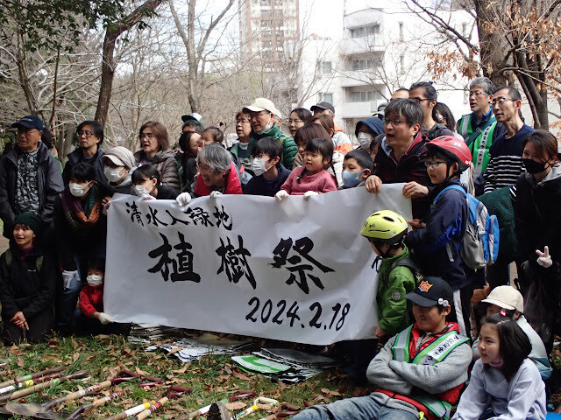
登録番号 | 利-13

代表者氏名 | 伊藤 春彦
団体名 | Sweet Spring Record

利用内容
カテゴリ | 子ども、健康福祉、文化・スポーツ
対象者 | 子ども、高齢者、障害者、地域住民
活動目的 | 地域住民との活動場所（意見交流会、食事、ワークショップ、勉強会等）として使用 ※大きな音を出すことはしません。
利用頻度 | 月に１～２回程度
期間 | 令和６年６月１日～

希望する建物
所在地 | 南大沢周辺
構造 | 希望なし
設備 | 台所・トイレ・洗面所
その他

希望する契約条件
賃料 | 無償又は有償
その他 | 賃料は応相談

PR
団体紹介 | １．理念 SweetSpringRecordは、レーベル活動を通じて人々が集まり、つながり、共有する場を提供し、より良い社会を実現することを目指しています。 ２．綱領 ・音楽だけでなく、デザインやソーシャルアクションなど、様々な分野において、クリエイティブかつ社会的な取り組みを行う。 ・サードプレイスと呼ばれる、家庭や職場以外の第三の場所をつくりだし、人々が自由に交流できる空間を提供します。 ・パラダイムシフトを起こすことを目指し、新たな価値観や文化を創造し、社会に貢献する。 ・SweetSpringRecordに携わる全ての人々が、自己実現し、豊かな生活を送ることができるように、エンパワーメントと雇用の促進にも尽力する。 ・健康的な環境を創り出し、社会に良い影響を与えることを願っています。
ホームページ SNS等URL | http://sweetspringrecord.com/
その他 | 南大沢で生まれ育った年男の24歳です。 8/10（土）京王堀之内駅からすぐのライブハウスでワンマンライブを行います。南大沢で私がお世話になっている方が集まる機会です。 http://sweetspringrecord.com/live.html

利-20
登録番号 | 利-20 | 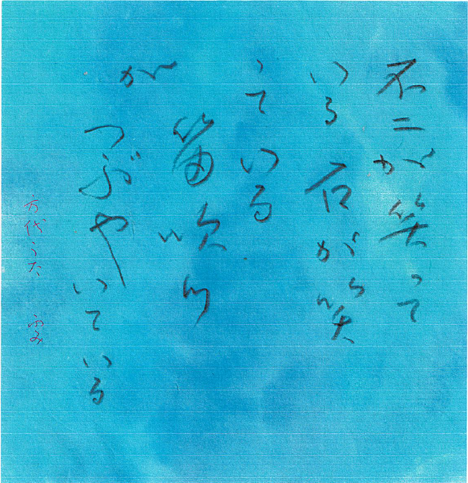

代表者氏名 | 夏原 紀美代（筆名：島崎ふみ）
団体名 | 書楽会アズール

利用内容
カテゴリ | 文化・スポーツ
対象者 | 子ども、高齢者、地域住民
活動目的 | 日本の大切な文化である書道の内容をつくり、今の人々にたのしんでもらう場の形成
利用頻度 | ほぼ毎日
期間 | 令和７年11月１日～

希望する建物
所在地 | 八王子駅、西八王子駅、高尾駅周辺
構造 | 希望なし
設備 | 台所・トイレ・洗面所・浴室
その他 | 活動部分の延床面積は30～40㎡程度を希望だが、応相談

希望する契約条件
賃料 | 有償
その他 | ・賃料は応相談 ・活動に併せて居住を希望

PR
団体紹介 | ・世代別にすべての人々に自分を発見してもらい、手書き文字の生命を大切にする。 学生：手書き文字（よみやすく気持のよい）に親しむ 社会人：仕事の休みの時、心を懐放する 高齢者：目と心と手をはたらかせて、よろこびをつくっていく ・アズール書展を開催し、個人性に根ざした書字を友人に鑑賞していただく。
ホームページ SNS等URL
その他 | ●書楽会アズール活動 主宰者 夏原紀美代（筆名：島崎ふみ）の略歴 1970年 東京学芸大学書道科卒業 都立高校の書道非常勤講師 1994年 書楽会アズール会の活動開始 2002年 島崎ふみ個展開始（八王子中央図書館地下展示室） 2003年 会員のアズール書道展開始（八王子中央図書館地下展示室） 2014年 講師退職 2015年 『島崎ふみ作品集』出版（友人の援助を受けて出版） 2018年 社会福祉法人八王子市社会福祉協議会より書道講師の依頼を受けて「恩方老人憩いの家」の書道講師をスタート、2025年時点で７年目になる。 直近の書展は、2025年６月村内家具「サロン樫の木」で「アズール書作物展」開催。 ●書道の研究と指導を、借家の場で継続し、30年以上になります。

PR
